Накладная-№3
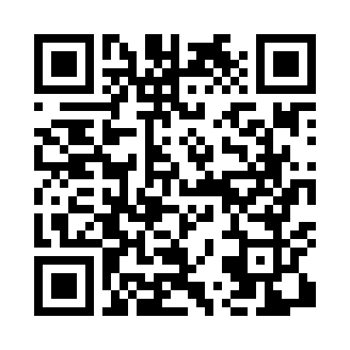
Номер товарно-транспортной накладной: |  |  | Торговый представитель: Kamol aka
Поставщик: Toshkent falcon fly 2 |  |  | Телефон торгового представителя: +998979626299
Дата отгрузки: 16.12.2025 |  |  | Контрагент: """" Klient
Дата консигнации: |  |  | Адрес:
Доставщик: |  |  | Телефон:
Телефон доставщика:
Время заказа: 16.12.2025 10:50:15
№ | Штрих-код | Название товаров (работ,услуг) | Количество | Количество в кейсе | Цена | Сумма
 |  |  | 12 |  |  | 24
1 | 6903699491217 | Поднос столовый пластмасс 1418 plastic 35*45C M XP-91-2 | 4 | 4 шт. | 2.20 | 8.80
2 | 6903699491453 | Круглый пластиковый поднос 1600 plastic 40CM XP-91-20 | 4 | 4 шт. | 1.90 | 7.60
3 | 6903699491200 | Поднос столовый пластмасс 1216 plastic 30*40C M XP-91-1 | 4 | 4 шт. | 1.90 | 7.60
Итого: 24$|->UZS: 300,000.00

